Lapas1
Objektas: Cintjoniškių g. Šilutė Pėsčiųjų takas

PAPRASTOJO REMONTO APRAŠAS

Aprašymas

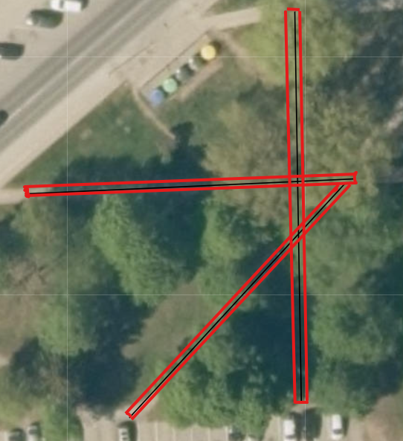

DARBŲ KIEKIŲ ŽINIARAŠTIS

Eil. Nr. | Darbų ir išlaidų aprašymai | Mato vnt. | Kiekis | Vieneto kaina, Eur be PVM | Suma
4 | Grunto kasimas rankiniu būdu | 10 m3 | 2.70 | 44.00 | 118.80
6 | Pagrindų išlyginamųjų ir paruošiamųjų sluoksnių iš smėlio įrengimas (su medžiagomis) 22 cm | m3 | 91 | 19.22 | 1749.02
7 | Išlyginamojo sluoksnio įrengimas iš dolomitinės skaldos fr 0/32 (su medžiagomis)(pagrindo įrengimas) 15 cm. | m3 | 66.90 | 59.20 | 3960.48
7 | Išlyginamojo sluoksnio įrengimas iš dolomitinės skaldos fr 0/5 (su medžiagomis) (pasluoksnio įrengimas) | m3 | 13.40 | 96.76 | 1296.58
23 | Grunto kasimas ir transportavimas. 1. Iškasti ir pakrauti gruntą į autotransportą. 2. Išvežti gruntą. | 100 m³ | 5.9 | 691.18 | 4077.96
24 | Bordiūrų (vejos bordiūrų), sudėtų ant betoninio pagrindo, išardymas | m | 316 | 1.00 | 316.00
25 | 80x200 mm skersmens betoninių bordiūrų ant betoninio pagrindo įrengimas (su medžiagomis) | 100 m | 3.22 | 1244.00 | 4005.68
27 | Betono trinkelių (neregių vedimo sistemos iš trinkelių 200x100x60 mm) grindinio įrengimas, užpilant siūles granitinėmis atsijomis (su medžiagomis) | 100 m2 | 0.55 | 3303.50 | 1816.93
28 | Šaligatvių iš betono plytelių ardymas | 100 m2 | 3.20 | 150.00 | 480.00
29 | 6 cm storio betoninių trinkelių įrengimas (su medžiagomis) (200x100x60 mm) | 100 m2 | 3.30 | 2295.40 | 7574.82
31 | Dirvos paruošimas gazonams II gr. grunte, užpilant 10 cm storio sluoksnį augalinio dirvožemio ir apsėjant žole (vejos sėkla tiekėjo) | 100 m2 | 1.65 | 350.00 | 577.50
Bendra vertė Eur be PVM* |  |  |  |  | 25973.77
 |  |  |  | *Gautą sumą perkelti į Rangovo Pasiūlymo formą - Kvietimo priedas Nr. 1

